Sheet1 (2)
申购合同
供方：上海汭洐 |  |  |  |  |  |  | 合同标号： |  | WSJ20250701-1
需方：威斯嘉服装有限公司 |  |  |  |  |  |  | 签订点： | 广东佛山顺德均安镇畅兴工业区均益路9号4楼
产品名称，规格，数量，金额 |  |  |  |  |  |  | 签订时间： |  | 2025-07-01 |  |  |  |  |  | 出货日期 2025-7-15
客户 | 款号 | PO | 货品名 | 内容 | 订单数量 | 码数 |  |  |  |  |  |  |  |  | 需订数量
 |  |  |  |  |  | 4 | 6 | 8 | 9 | 10 | 11 | 12 | 14 | 16
利丰 | 171255 | 1524530 | 帆布吊牌 | SKINNY | 650 | 配001绳仔
 | 牛皮蓝 | 532 | 纸质吊牌 | 10 |  |  |  |  |  |  |  |  |  |  | 663
 |  |  | 纸质腰卡 | High Rise |  |  | 21 | 71 | 71 | 61 | 41 | 164 | 183 | 51 | 663
 |  |  | 帆布后袋牌 | FULL LENGTH |  |  |  |  |  |  |  |  |  |  | 0
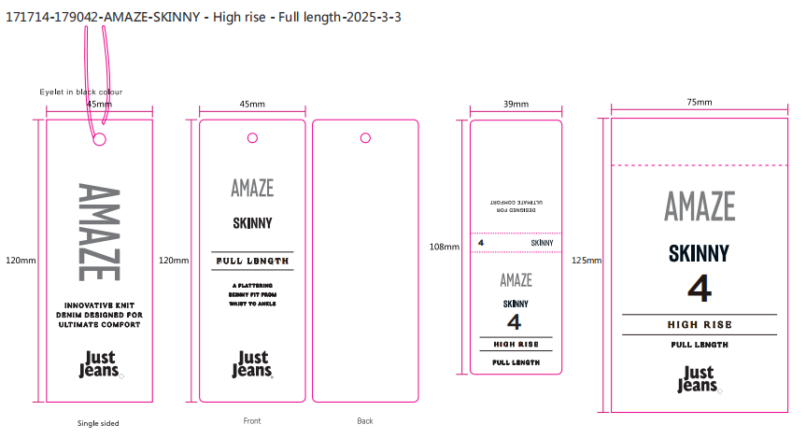
合计
备注
部门 |  |  | 跟单 梁珍
购品种类型 |  |  | 挂牌
订购原因：
申购人签名
主管签名

